Screenshots Zerocoder №2 часть
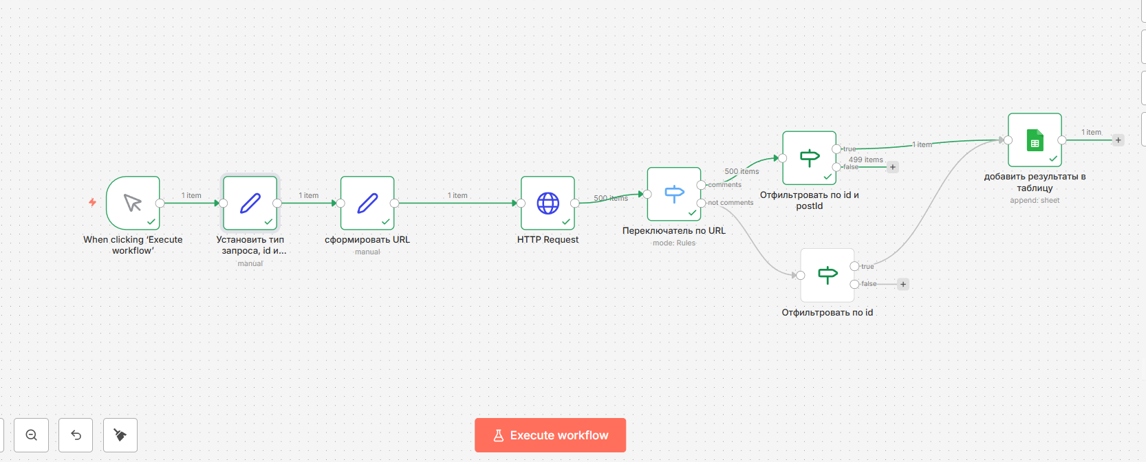
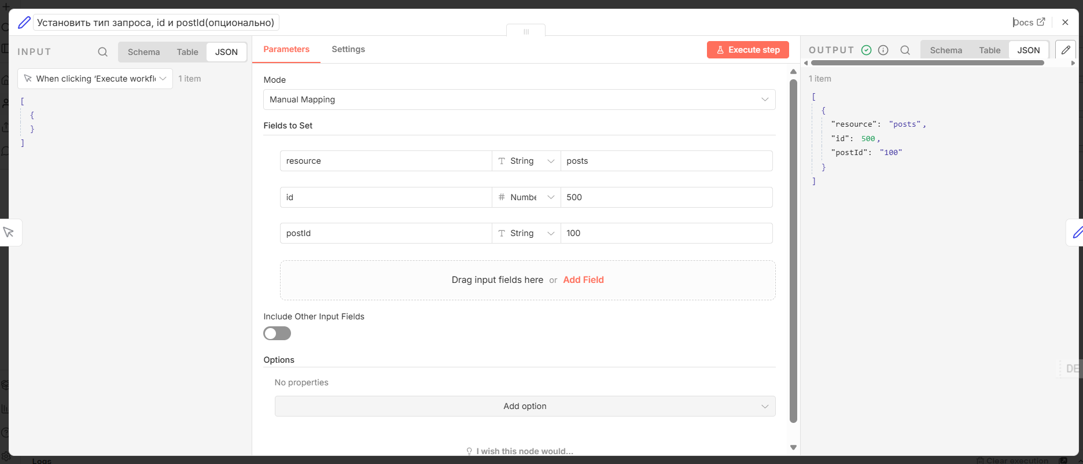
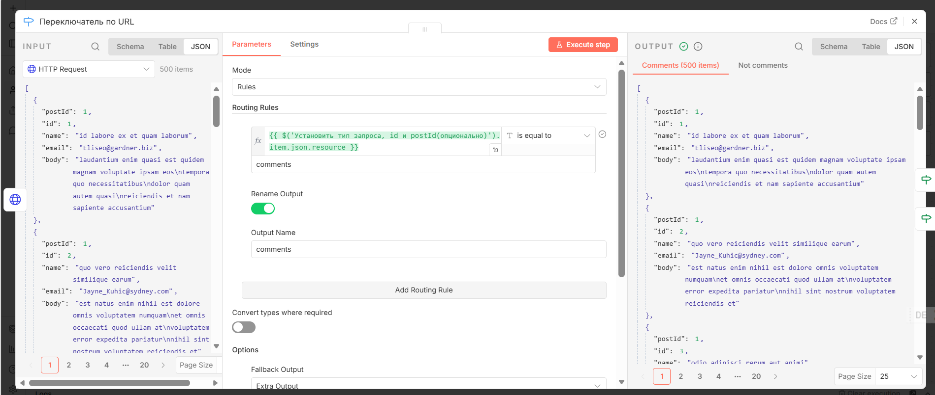
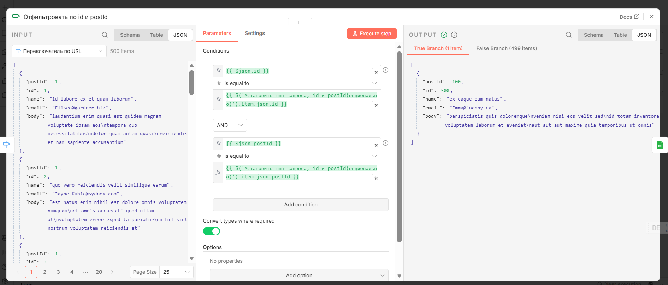
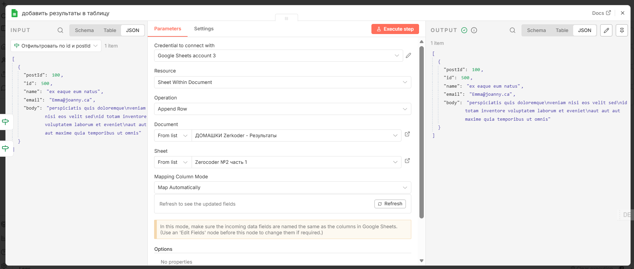
Первый вариант posts и выбор по id
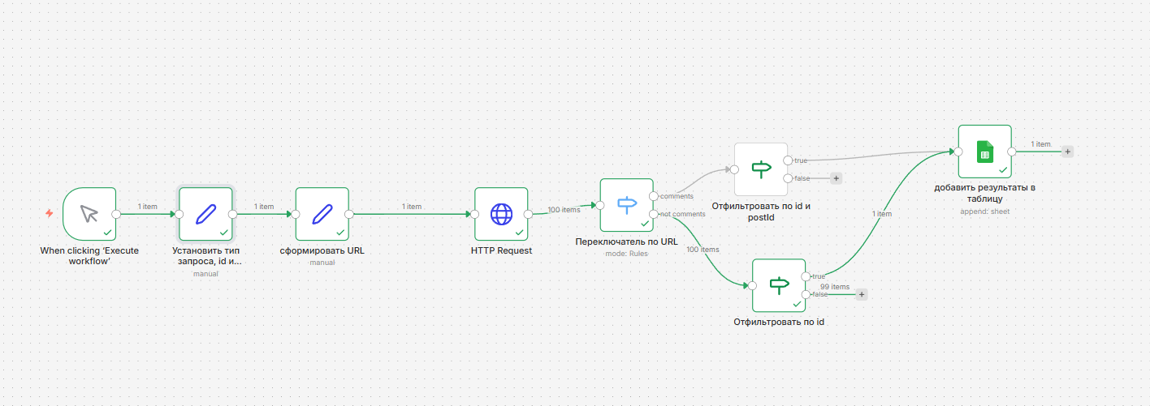

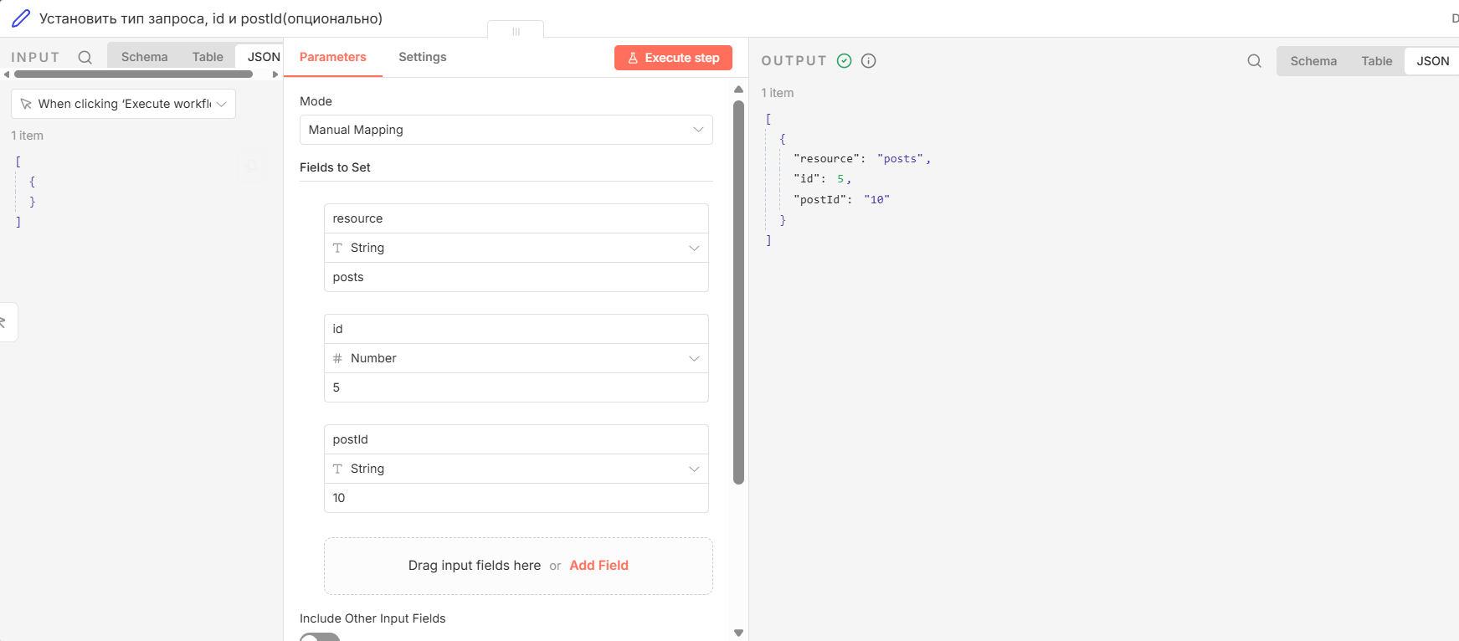

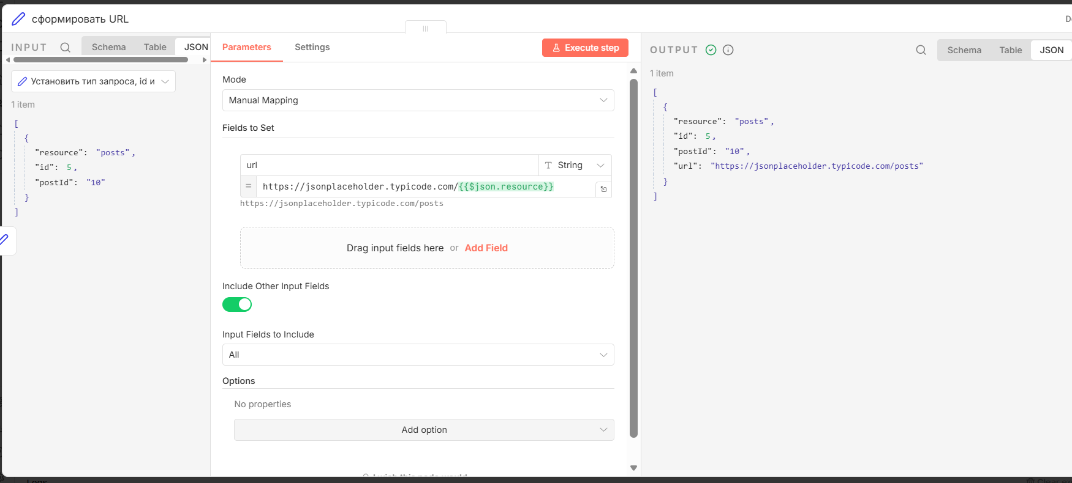

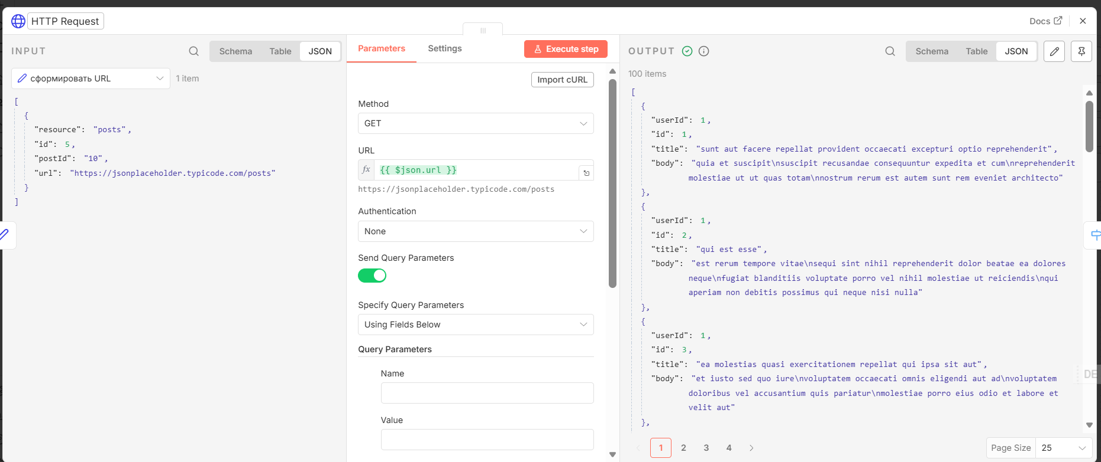

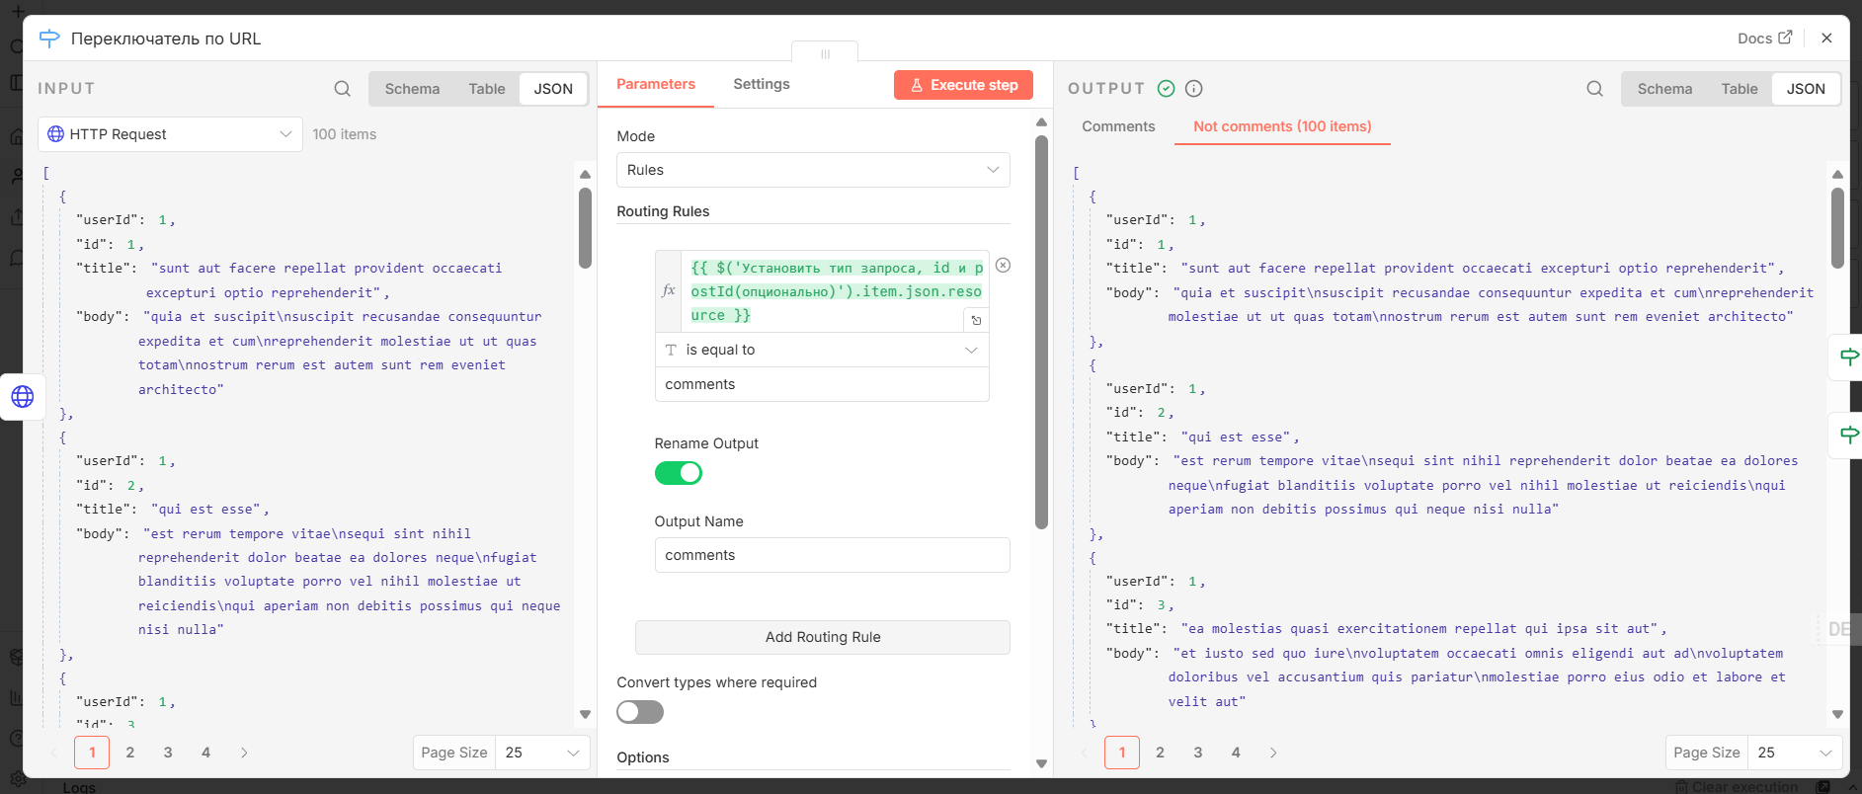

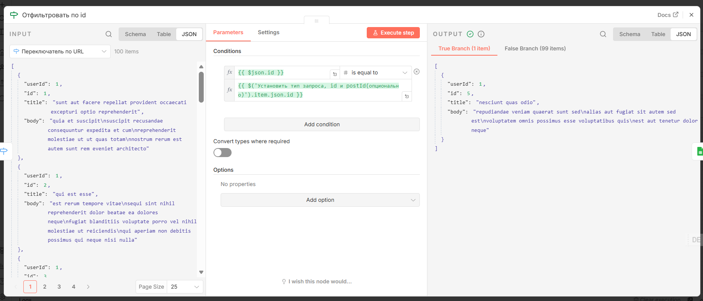

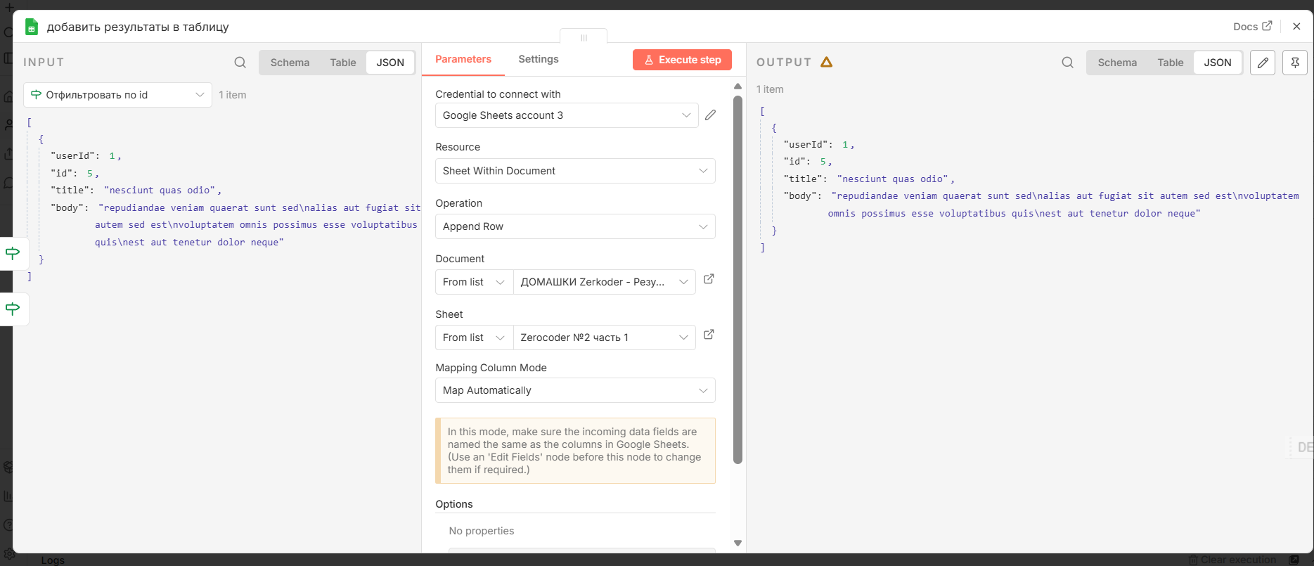

Второй вариант comments с несуществующей записью по id =10 и postId =50

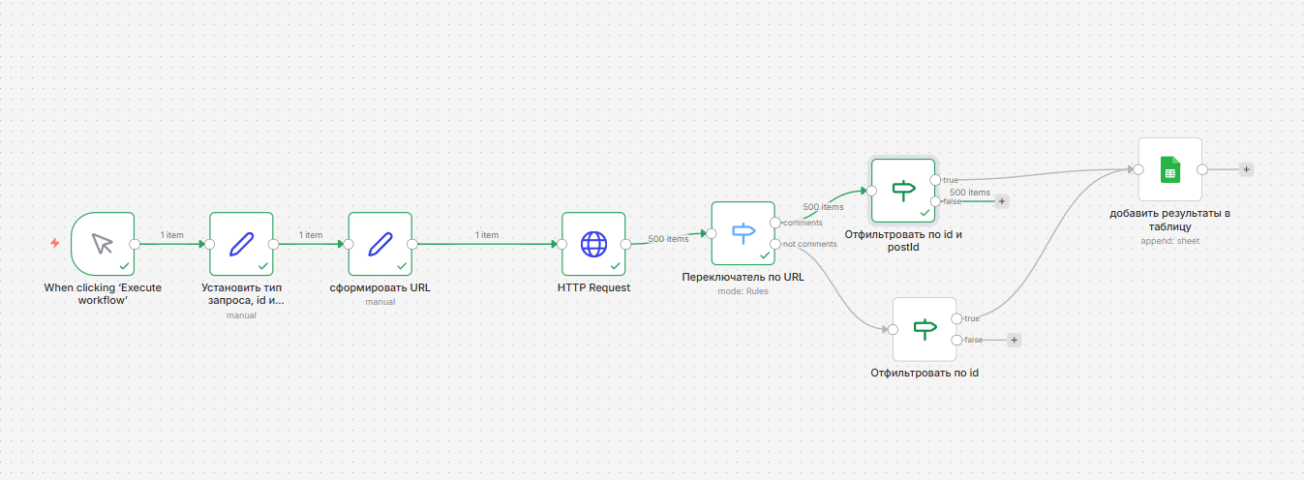

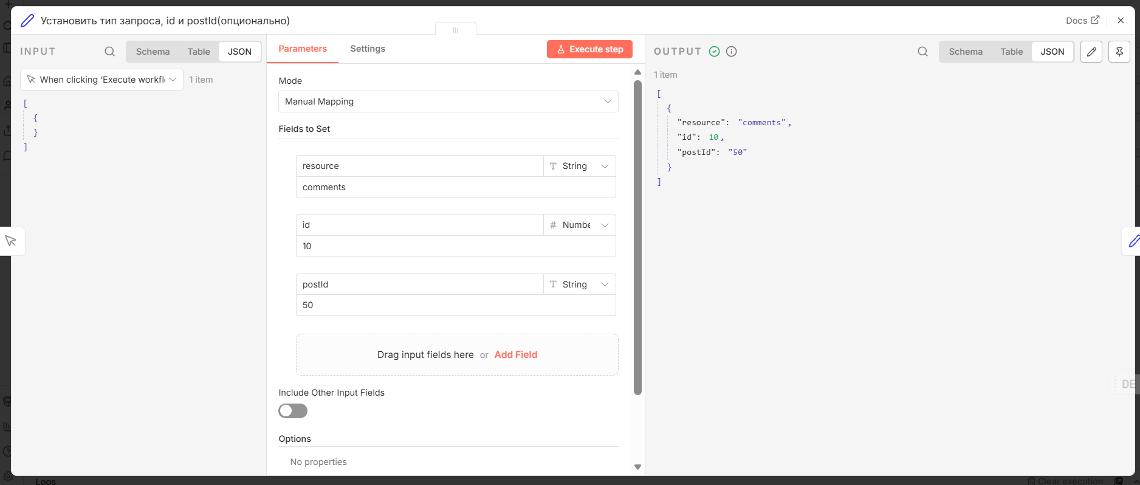

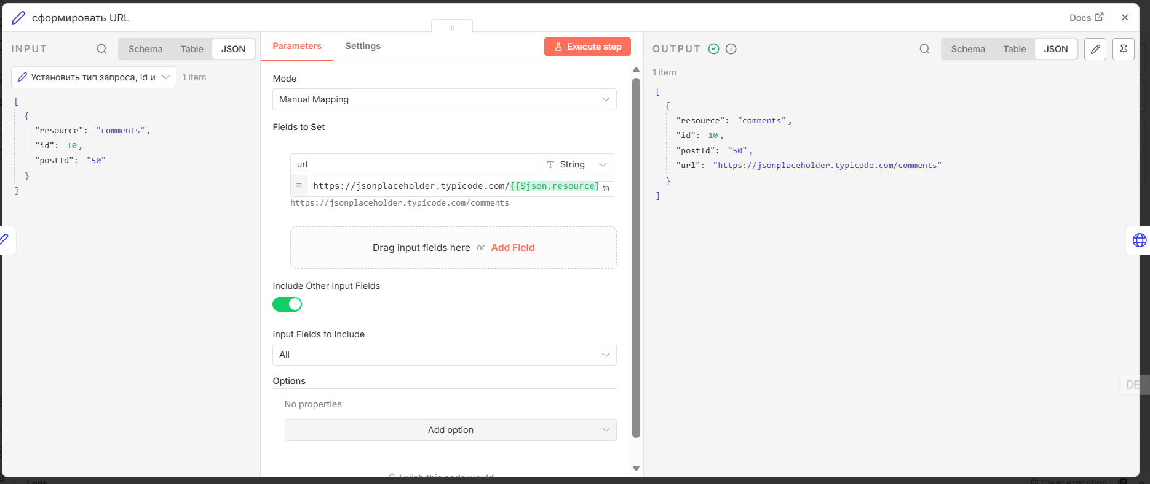

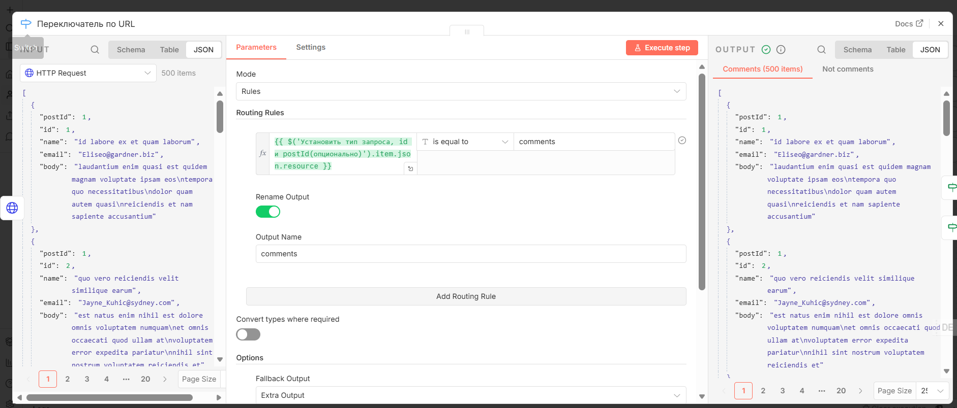

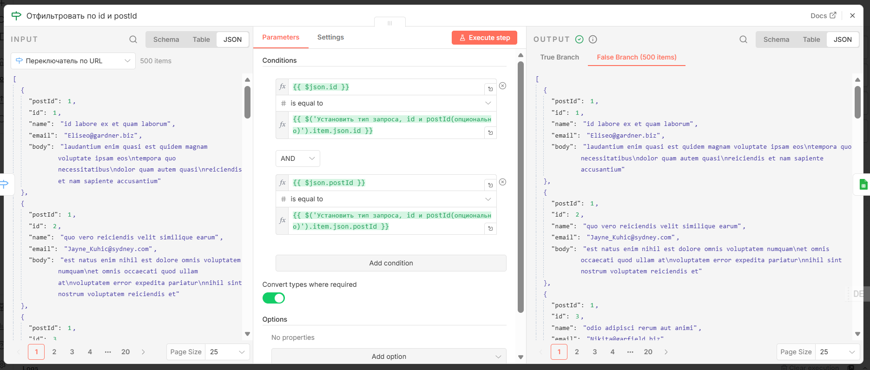

Третий вариант comments с существующей записью по id =100 и postId =500

Zerocoder №2 часть 2
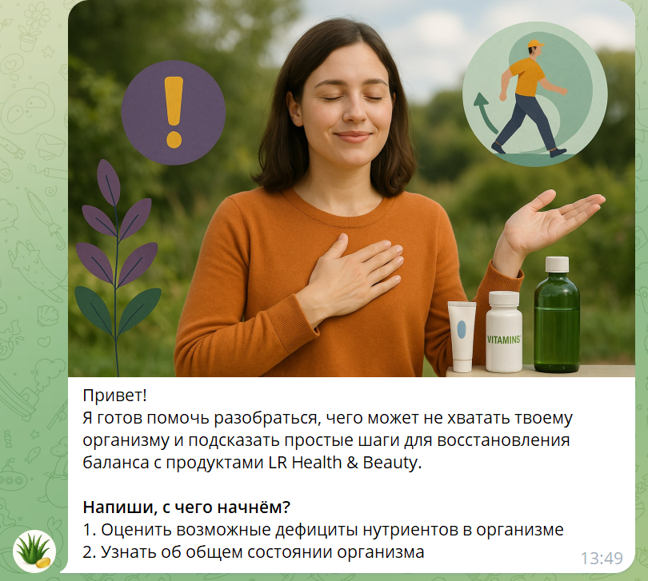
Адрес | @InteligentNutritionist_bot https://t.me/InteligentNutritionist_bot
Описание | Вот нутрициолог проводящий опрос клиента и дающий рекомендации на основе проведенного опроса и его базы знаний по нутрициологии
Техническая информация | Реализован на основе N8N , с реализации двух разветленных опросов Используется база знаний из документов описвыающих знания нутрициолога и описание рекомендуемых продуктов В качестве LLM используется OpenAI gpt-41-mini модель Используется RAG (Retrivial-augmented-generation) подход для формирования ответа на основе базы знаний В системе реализована сисетма доступа по ключам предоставляемых по подписке пользователей

